Đăng kí
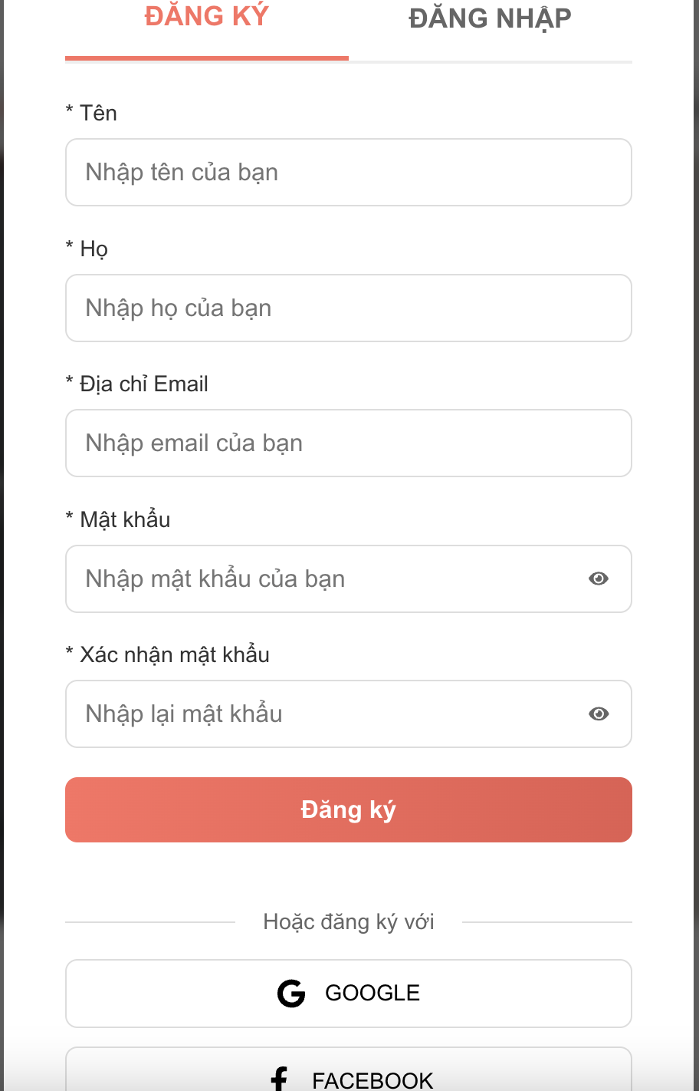

Test Case ID | Mô tả | Điều kiện tiên quyết | Test Data | Hành động | Kết quả mong đợi | Kết quả thực tế | Kết quả |  |  | Kết quả |  |  | Chú thích
 |  |  |  |  |  |  | Vòng 1 |  |  | Vòng 2
 |  |  |  |  |  |  | Trạng thái | Ngày kiểm tra | Người kiểm tra | Trạng thái | Ngày kiểm tra | Người kiểm tra
TC_DK_01 | Xác minh các trường có dấu "*" được đánh dấu là trường bắt buộc. | Biểu mẫu đăng ký mở |  | 1. Quan sát nhãn của các trường. | Tất cả các nhãn Tên, Họ, Địa chỉ Email, Mật khẩu, Xác nhận mật khẩu đều có dấu "*" phía trước. | Tất cả các nhãn Tên, Họ, Địa chỉ Email, Mật khẩu, Xác nhận mật khẩu đều có dấu "*" phía trước. | Pass | 20/04/2025 | Duy Ngọc | Pass | 30/04/2025 | Duy Ngọc
TC_DK_02 | Kiểm tra đăng ký thành công khi nhập đầy đủ thông tin hợp lệ vào tất cả các trường. | Biểu mẫu đăng ký mở | Tên: Văn, Họ: Nguyễn, Email: test@example.com, Mật khẩu: Password123!, Xác nhận MK: Password123! | 1. Nhập đầy đủ thông tin hợp lệ. 2. Nhấn nút "Đăng ký". | Hiển thị thông báo "Đăng ký thành công." Người dùng được chuyển hướng đến trang chủ hoặc trang dashboard. | Hiển thị thông báo "Đăng ký thành công." Người dùng được chuyển hướng đến trang chủ hoặc trang dashboard. | Pass | 20/04/2025 | Duy Ngọc | Pass | 30/04/2025 | Duy Ngọc
TC_DK_03 | Kiểm tra hệ thống báo lỗi khi để trống trường "Tên" và nhấn "Đăng ký". | Biểu mẫu đăng ký mở | Tên: (để trống) Các trường khác hợp lệ. | 1. Để trống trường "Tên". 2. Nhấn nút "Đăng ký". | Hệ thống hiển thị thông báo lỗi: "Vui lòng nhập tên." Tài khoản không được tạo. | Hệ thống hiển thị thông báo lỗi: "Vui lòng nhập tên." Tài khoản không được tạo. | Pass | 20/04/2025 | Duy Ngọc | Pass | 30/04/2025 | Duy Ngọc
TC_DK_04 | Kiểm tra hệ thống báo lỗi khi để trống trường "Họ" và nhấn "Đăng ký". | Biểu mẫu đăng ký mở | Họ: (để trống), Các trường khác hợp lệ. | 1. Để trống trường "Họ". 2. Nhấn nút "Đăng ký". | Hệ thống hiển thị thông báo lỗi : "Vui lòng nhập họ." Tài khoản không được tạo. | Hệ thống hiển thị thông báo lỗi : "Vui lòng nhập họ." Tài khoản không được tạo. | Pass | 20/04/2025 | Duy Ngọc | Pass | 30/04/2025 | Duy Ngọc
TC_DK_05 | Kiểm tra hệ thống báo lỗi khi để trống trường "Địa chỉ Email" và nhấn "Đăng ký". | Biểu mẫu đăng ký mở | Địa chỉ Email: (để trống), Các trường khác hợp lệ. | 1. Để trống trường "Địa chỉ Email". 2. Nhấn nút "Đăng ký" | Hệ thống hiển thị thông báo lỗi, : "Vui lòng nhập địa chỉ email." Tài khoản không được tạo. | Hệ thống hiển thị thông báo lỗi, : "Vui lòng nhập địa chỉ email." Tài khoản không được tạo. | Pass | 20/04/2025 | Duy Ngọc | Pass | 30/04/2025 | Duy Ngọc
TC_DK_06 | Kiểm tra hệ thống báo lỗi khi nhập "Địa chỉ Email" không đúng định dạng và nhấn "Đăng ký". | Biểu mẫu đăng ký mở | Địa chỉ Email: "testemail", Các trường khác hợp lệ. | 1. Nhập "testemail" vào trường "Địa chỉ Email". 2. Nhấn nút "Đăng ký". | Hệ thống hiển thị thông báo lỗi : "Địa chỉ email không hợp lệ." Tài khoản không được tạo. | Hệ thống hiển thị thông báo lỗi : "Địa chỉ email không hợp lệ." Tài khoản không được tạo. | Pass | 20/04/2025 | Duy Ngọc | Pass | 30/04/2025 | Duy Ngọc
TC_DK_07 | Kiểm tra hệ thống báo lỗi khi nhập "Địa chỉ Email" đã tồn tại trong hệ thống và nhấn "Đăng ký". | Biểu mẫu đăng ký mở | Địa chỉ Email: "existing@example.com", Các trường khác hợp lệ. | 1. Nhập "existing@example.com" vào trường "Địa chỉ Email".<br>2. Nhấn nút "Đăng ký". | Hệ thống hiển thị thông báo lỗi, : "Địa chỉ email đã được sử dụng." Tài khoản không được tạo. | Hệ thống hiển thị thông báo lỗi, : "Địa chỉ email đã được sử dụng." Tài khoản không được tạo. | Pass | 20/04/2025 | Duy Ngọc | Pass | 30/04/2025 | Duy Ngọc
TC_DK_08 | Kiểm tra hệ thống báo lỗi khi để trống trường "Mật khẩu" và nhấn "Đăng ký". | Biểu mẫu đăng ký mở | Mật khẩu: (để trống), Các trường khác hợp lệ. | 1. Để trống trường "Mật khẩu". 2. Nhấn nút "Đăng ký". | Hệ thống hiển thị thông báo lỗi : "Vui lòng nhập mật khẩu." Tài khoản không được tạo. | Hệ thống hiển thị thông báo lỗi : "Vui lòng nhập mật khẩu." Tài khoản không được tạo. | Pass | 20/04/2025 | Duy Ngọc | Pass | 30/04/2025 | Duy Ngọc
TC_DK_09 | Kiểm tra hệ thống báo lỗi khi nhập "Mật khẩu" quá ngắn và nhấn "Đăng ký". | Biểu mẫu đăng ký mở | Mật khẩu: "123", Xác nhận MK: "123", Các trường khác hợp lệ. | 1. Nhập "123" vào "Mật khẩu" và "Xác nhận mật khẩu". 2. Nhấn nút "Đăng ký". | Hệ thống hiển thị thông báo lỗi : "Mật khẩu phải có ít nhất 6 ký tự." Tài khoản không được tạo. | Hệ thống hiển thị thông báo lỗi : "Mật khẩu phải có ít nhất 6 ký tự." Tài khoản không được tạo. | Pass | 20/04/2025 | Duy Ngọc | Pass | 30/04/2025 | Duy Ngọc
TC_DK_10 | Kiểm tra hệ thống báo lỗi khi nhập "Mật khẩu" quá dài | Biểu mẫu đăng ký mở | Mật khẩu: (chuỗi 51+ ký tự) Xác nhận MK: (chuỗi 51+ ký tự) Các trường khác hợp lệ. | 1. Nhập mật khẩu rất dài vào "Mật khẩu" và "Xác nhận mật khẩu". 2. Nhấn nút "Đăng ký". | Hệ thống hiển thị thông báo lỗi : "Mật khẩu không được vượt quá 50 ký tự." Tài khoản không được tạo. | Hệ thống hiển thị thông báo lỗi : "Mật khẩu không được vượt quá 50 ký tự." Tài khoản không được tạo. | Pass | 20/04/2025 | Duy Ngọc | Pass | 30/04/2025 | Duy Ngọc
TC_DK_11 | Kiểm tra hệ thống báo lỗi khi nhập "Mật khẩu" không đủ mạnh | Biểu mẫu đăng ký mở | Mật khẩu: "password", Xác nhận MK: "password", Các trường khác hợp lệ. | 1. Nhập "password" vào "Mật khẩu" và "Xác nhận mật khẩu". 2. Nhấn nút "Đăng ký". | Hệ thống hiển thị thông báo lỗi, : "Mật khẩu phải chứa ít nhất một chữ hoa và một chữ số." Tài khoản không được tạo. | Hệ thống hiển thị thông báo lỗi, : "Mật khẩu phải chứa ít nhất một chữ hoa và một chữ số." Tài khoản không được tạo. | Pass | 20/04/2025 | Duy Ngọc | Pass | 30/04/2025 | Duy Ngọc
TC_DK_12 | Kiểm tra hệ thống báo lỗi khi để trống trường "Xác nhận mật khẩu" và nhấn "Đăng ký". | Biểu mẫu đăng ký mở | Xác nhận mật khẩu: (để trống) Các trường khác hợp lệ, Mật khẩu: Password123! | 1. Để trống trường "Xác nhận mật khẩu". 2. Nhấn nút "Đăng ký". | Hệ thống hiển thị thông báo lỗi : "Vui lòng xác nhận mật khẩu." Tài khoản không được tạo. | Hệ thống hiển thị thông báo lỗi : "Vui lòng xác nhận mật khẩu." Tài khoản không được tạo. | Pass | 20/04/2025 | Duy Ngọc | Pass | 30/04/2025 | Duy Ngọc
TC_DK_13 | Kiểm tra hệ thống báo lỗi khi "Xác nhận mật khẩu" không khớp với "Mật khẩu" và nhấn "Đăng ký". | Biểu mẫu đăng ký mở | Mật khẩu: Password123! Xác nhận MK: Password456! Các trường khác hợp lệ. | 1. Nhập "Password123!" vào "Mật khẩu". 2. Nhập "Password456!" vào "Xác nhận mật khẩu". 3. Nhấn nút "Đăng ký". | Hệ thống hiển thị thông báo lỗi : "Mật khẩu xác nhận không khớp." Tài khoản không được tạo. | Hệ thống hiển thị thông báo lỗi : "Mật khẩu xác nhận không khớp." Tài khoản không được tạo. | Pass | 20/04/2025 | Duy Ngọc | Pass | 30/04/2025 | Duy Ngọc
TC_DK_14 | Kiểm tra hệ thống báo lỗi khi nhập ký tự đặc biệt hoặc số vào trường "Tên" và "Họ" | Biểu mẫu đăng ký mở | Tên: Văn12 Họ: Nguyễn@ Các trường khác hợp lệ. | 1. Nhập "Văn123" vào "Tên". 2. Nhập "Nguyễn@" vào "Họ". 3. Nhấn nút "Đăng ký". | Hệ thống hiển thị thông báo lỗi : "Tên/Họ chỉ được chứa chữ cái." Tài khoản không được tạo (nếu có ràng buộc này). | Hệ thống hiển thị thông báo lỗi : "Tên/Họ chỉ được chứa chữ cái." Tài khoản không được tạo (nếu có ràng buộc này). | Pass | 20/04/2025 | Duy Ngọc | Pass | 30/04/2025 | Duy Ngọc
TC_DK_15 | Kiểm tra chức năng đăng ký thành công bằng tài khoản "GOOGLE". | Biểu mẫu đăng ký mở |  | 1. Nhấn nút "GOOGLE". 2. Đăng nhập và cho phép trên popup của Google. | Đăng ký thành công Người dùng được chuyển hướng đến trang chủ | Đăng ký thành công Người dùng được chuyển hướng đến trang chủ | Pass | 20/04/2025 | Duy Ngọc | Pass | 30/04/2025 | Duy Ngọc
TC_DK_17 | Kiểm tra chức năng đăng ký thành công bằng tài khoản "FACEBOOK". | Biểu mẫu đăng ký mở |  | 1. Nhấn nút "FACEBOOK". 2. Đăng nhập và cho phép trên popup của Facebook. | Đăng ký thành công. Người dùng được chuyển hướng đến trang chủ | Đăng ký thành công. Người dùng được chuyển hướng đến trang chủ | Pass | 20/04/2025 | Duy Ngọc | Pass | 30/04/2025 | Duy Ngọc
TC_DK_19 | Kiểm tra trường Tên hợp lệ | Biểu mẫu đăng ký mở | Tên: "Nguyễn Văn A" Email : lldn2504@gmeol.com Passwword : Ldn1234@ | 1. Điền "Nguyễn Văn A" vào trường Tên. 2. Điền thông tin hợp lệ vào các trường khác. 3. Nhấp vào nút "Đăng ký". | Đăng ký thành công. | Đăng ký thành công. | Pass | 20/04/2025 | Duy Ngọc | Pass | 30/04/2025 | Duy Ngọc
TC_DK_20 | Kiểm tra Tên không hợp lệ | Biểu mẫu đăng ký mở | Tên: "Nguyen Van A!@#" Email : lldn2504@gmeol.com Passwword : Ldn1234@ | 1. Điền "Nguyen Van A!@#" vào trường Tên. 2. Điền thông tin hợp lệ vào các trường khác. 3. Nhấp vào nút "Đăng ký". | Thông báo lỗi hiển thị cho biết Tên không hợp lệ (chứa ký tự đặc biệt). | Thông báo lỗi hiển thị cho biết Tên không hợp lệ (chứa ký tự đặc biệt). | Pass | 20/04/2025 | Duy Ngọc | Pass | 30/04/2025 | Duy Ngọc
TC_DK_21 | Kiểm tra độ dài tối đa trường Tên | Biểu mẫu đăng ký mở | Tên: Chuỗi ký tự vượt quá độ dài cho phép | 1. Điền chuỗi ký tự vượt quá độ dài tối đa vào trường Tên. 2. Điền thông tin hợp lệ vào các trường khác. 3. Nhấp vào nút "Đăng ký". | Thông báo lỗi hiển thị cho biết Tên vượt quá độ dài cho phép. | Thông báo lỗi hiển thị cho biết Tên vượt quá độ dài cho phép. | Pass | 20/04/2025 | Duy Ngọc | Pass | 30/04/2025 | Duy Ngọc
TC_DK_22 | Kiểm tra độ dài tối thiểu trường Tên | Biểu mẫu đăng ký mở | Tên: Chuỗi ký tự ngắn hơn độ dài tối thiểu | 1. Điền chuỗi ký tự ngắn hơn độ dài tối thiểu vào trường Tên. 2. Điền thông tin hợp lệ vào các trường khác. 3. Nhấp vào nút "Đăng ký". | Thông báo lỗi (hoặc chấp nhận tùy thuộc vào thiết kế) | Thông báo lỗi (hoặc chấp nhận tùy thuộc vào thiết kế) | Pass | 20/04/2025 | Duy Ngọc | Pass | 30/04/2025 | Duy Ngọc
TC_DK_23 | Kiểm tra trường Email trống | Biểu mẫu đăng ký mở | Trường Email trống | 1. Điền thông tin vào các trường khác (Tên, Mật khẩu). 2. Nhấp vào nút "Đăng ký". | Thông báo lỗi hiển thị cho biết trường Email không được để trống. | Thông báo lỗi hiển thị cho biết trường Email không được để trống. | Pass | 20/04/2025 | Duy Ngọc | Pass | 30/04/2025 | Duy Ngọc
TC_DK_24 | Kiểm tra Email hợp lệ | Biểu mẫu đăng ký mở | Email: vaio@meoh.com | 1. Điền "vaio@meog.com" vào trường Email. 2. Điền thông tin hợp lệ vào các trường khác. 3. Nhấp vào nút "Đăng ký". | Đăng ký thành công (hoặc chuyển đến bước xác minh email). | Đăng ký thành công (hoặc chuyển đến bước xác minh email). | Pass | 20/04/2025 | Duy Ngọc | Pass | 30/04/2025 | Duy Ngọc
TC_DK_25 | Kiểm tra trường Mật khẩu trống | Biểu mẫu đăng ký mở | Trường Mật khẩu trống | 1. Điền thông tin vào các trường khác (Tên, Email). 2. Nhấp vào nút "Đăng ký". | Thông báo lỗi hiển thị cho biết trường Mật khẩu không được để trống. | Thông báo lỗi hiển thị cho biết trường Mật khẩu không được để trống. | Pass | 20/04/2025 | Duy Ngọc | Pass | 30/04/2025 | Duy Ngọc
TC_DK_26 | Kiểm tra mật khẩu khi đăng kí không thành công với 7 kí tự | Biểu mẫu đăng ký mở | password : Zxcvbnm | 1. Nhập thông tin hợp lệ 2. Nhập password : Zxcvbnm 3.Nhấn vào đăng kí | Đăng kí không thành công và thông báo lỗi mật khẩu phải dài hơn 7 kí tự | Đăng kí không thành công và thông báo lỗi mật khẩu phải dài hơn 7 kí tự | Pass | 20/04/2025 | Duy Ngọc | Pass | 30/04/2025 | Duy Ngọc
TC_DK_27 | Kiểm tra mật khẩu khi đăng kí thành công với 8 kí tự | Biểu mẫu đăng ký mở | password : Zxcvbnmk | 1. Nhập thông tin hợp lệ 2. Nhập password : Zxcvbnmk 3.Nhấn vào đăng kí | Đăng ký thành công. | Đăng ký thành công. | Pass | 20/04/2025 | Duy Ngọc | Pass | 30/04/2025 | Duy Ngọc
TC_DK_28 | Kiểm tra mật khẩu khi đăng kí thành công với 9 kí tự | Biểu mẫu đăng ký mở | password : Zxcvbnmkl | 1. Nhập thông tin hợp lệ 2. Nhập password : Zxcvbnmkl 3.Nhấn vào đăng kí | Đăng ký thành công. | Đăng ký thành công. | Pass | 20/04/2025 | Duy Ngọc | Pass | 30/04/2025 | Duy Ngọc
TC_DK_29 | Kiểm tra Email trùng lặp | Biểu mẫu đăng ký mở | Email đã được sử dụng | 1. Thử đăng ký với một email đã tồn tại trong hệ thống. | Thông báo lỗi hiển thị cho biết email đã tồn tại. | Thông báo lỗi hiển thị cho biết email đã tồn tại. | Pass | 20/04/2025 | Duy Ngọc | Pass | 30/04/2025 | Duy Ngọc
TC_DK_30 | Kiểm tra đăng ký thành công | Biểu mẫu đăng ký mở | Thông tin hợp lệ | 1. Điền đầy đủ thông tin hợp lệ vào tất cả các trường. 2. Chọn ô "Điều khoản và điều kiện". 3. Nhấp vào nút "Đăng ký". | Tài khoản được tạo thành công và người dùng nhận được thông báo xác nhận | Tài khoản được tạo thành công và người dùng nhận được thông báo xác nhận | Pass | 20/04/2025 | Duy Ngọc | Pass | 30/04/2025 | Duy Ngọc

Đăng nhập
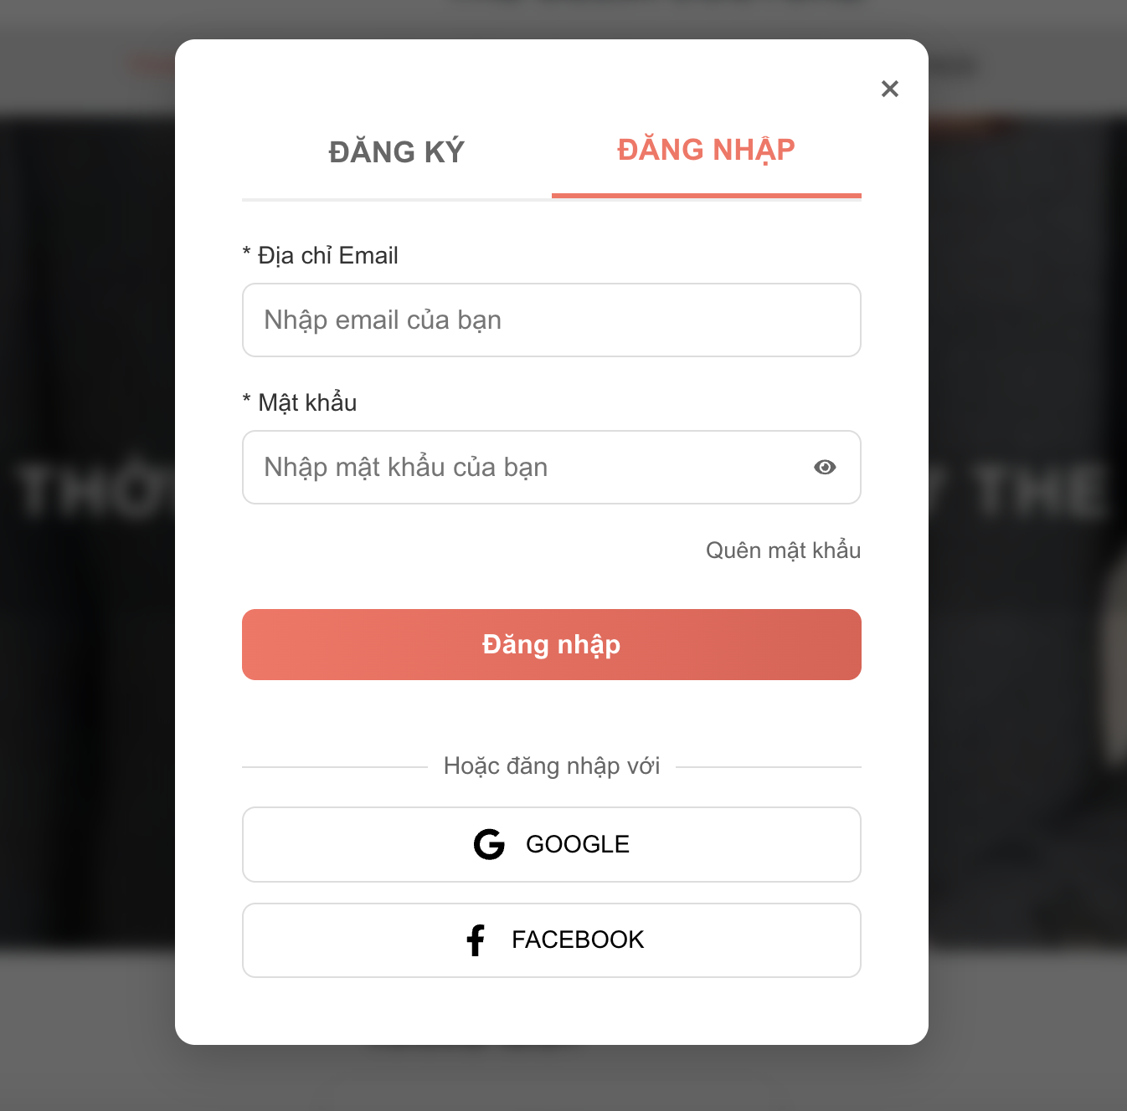

Test Case ID | Mô tả | Điều kiện tiên quyết | Test Data | Hành động | Kết quả mong đợi | Kết quả thực tế | Kết quả |  |  | Kết quả |  |  | Chú thích
 |  |  |  |  |  |  | Vòng 1 |  |  | Vòng 2
 |  |  |  |  |  |  | Trạng thái | Ngày kiểm tra | Người kiểm tra | Trạng thái | Ngày kiểm tra | Người kiểm tra
TC_DN01 | Xác minh đăng nhập thành công với địa chỉ email và password hợp lệ | Người dùng đang ở trang đăng nhập. | leleeeeeee@gmail.com | 1. Nhập "test.example.com" vào trường Email. 2. Nhập mật khẩu hợp lệ vào trường Mật khẩu. 3. Nhấp vào "Đăng Nhập". | Đăng nhập thành công; chuyển hướng đến trang tiếp theo. | Đăng nhập thành công; chuyển hướng đến trang tiếp theo. | Pass | 20/04/2025 | Duy Ngọc | Pass | 30/04/2025 | Duy Ngọc
TC_DN02 | Xác minh đăng nhập không thành công với địa chỉ Email không hợp lệ | Người dùng đang ở trang đăng nhập. | test.example.com | 1. Nhập "test.example.com" vào trường Email. 2. Nhập mật khẩu hợp lệ vào trường Mật khẩu. 3. Nhấp vào "Đăng Nhập". | Thông báo lỗi cho biết định dạng email không hợp lệ. | Thông báo lỗi cho biết định dạng email không hợp lệ. | Pass | 20/04/2025 | Duy Ngọc | Pass | 30/04/2025 | Duy Ngọc
TC_DN03 | Xác minh đăng nhập không thành công Địa chỉ Email Không Hợp lệ - Ký tự đặc biệt không hợp lệ | Người dùng đang ở trang đăng nhập. | test@example.com! | 1. Nhập "test@example.com!" vào trường Email. | Thông báo lỗi cho biết định dạng email không hợp lệ. | Thông báo lỗi cho biết định dạng email không hợp lệ. | Pass | 20/04/2025 | Duy Ngọc | Pass | 30/04/2025 | Duy Ngọc
 |  |  |  | 2. Nhập mật khẩu hợp lệ vào trường Mật khẩu.
 |  |  |  | 3. Nhấp vào "Đăng Nhập".
TC_DN04 | Xác minh đăng nhập không thành công khi trường Email Trống | Người dùng đang ở trang đăng nhập. |  | 1. Để trống trường Email. 2. Nhập mật khẩu hợp lệ vào trường Mật khẩu. 3. Nhấp vào "Đăng Nhập". | Thông báo lỗi cho biết trường Email bắt buộc phải nhập. | Thông báo lỗi cho biết trường Email bắt buộc phải nhập. | Pass | 20/04/2025 | Duy Ngọc | Pass | 30/04/2025 | Duy Ngọc
TC_DN05 | Xác minh đăng nhập không thành công khi địa chỉ Email Quá Dài | Người dùng đang ở trang đăng nhập. | Một địa chỉ email rất dài vượt quá giới hạn dự kiến (ví dụ: hơn 255 ký tự). | 1. Nhập một địa chỉ email rất dài. 2. Nhập mật khẩu hợp lệ. 3. Nhấp vào "Đăng Nhập". | Thông báo lỗi hoặc xử lý phù hợp với trường hợp vượt quá độ dài tối đa (ví dụ: cắt bớt hoặc từ chối). | Thông báo lỗi hoặc xử lý phù hợp với trường hợp vượt quá độ dài tối đa (ví dụ: cắt bớt hoặc từ chối). | Pass | 20/04/2025 | Duy Ngọc | Pass | 30/04/2025 | Duy Ngọc
TC_DN06 | Xác minh đăng nhập không thành công khi trường mật khẩu Trống | Người dùng đang ở trang đăng nhập, email hợp lệ đã được nhập. |  | 1. Nhập email hợp lệ. 2. Để trống trường Mật khẩu. 3. Nhấp vào "Đăng Nhập". | Thông báo lỗi cho biết trường Mật khẩu bắt buộc phải nhập. | Thông báo lỗi cho biết trường Mật khẩu bắt buộc phải nhập. | Pass | 20/04/2025 | Duy Ngọc | Pass | 30/04/2025 | Duy Ngọc
TC_DN07 | Xác minh đăng nhập không thành công khi mật khẩu ngắn | Người dùng đang ở trang đăng nhập, email hợp lệ đã được nhập. | Một mật khẩu ngắn hơn độ dài tối thiểu. | 1. Nhập email hợp lệ. 2. Nhập mật khẩu ngắn. 3. Nhấp vào "Đăng Nhập". | Thông báo lỗi cho biết mật khẩu quá ngắn. | Thông báo lỗi cho biết mật khẩu quá ngắn. | Pass | 20/04/2025 | Duy Ngọc | Pass | 30/04/2025 | Duy Ngọc
TC_DN08 | Xác minh đăng nhập không thành công khi mật khẩu Sai | Người dùng đang ở trang đăng nhập, email hợp lệ đã được nhập. | Một mật khẩu không đúng. | 1. Nhập email hợp lệ. 2. Nhập mật khẩu không đúng. 3. Nhấp vào "Đăng Nhập". | Thông báo lỗi cho biết mật khẩu không đúng. | Thông báo lỗi cho biết mật khẩu không đúng. | Pass | 20/04/2025 | Duy Ngọc | Pass | 30/04/2025 | Duy Ngọc
TC_DN09 | Xác minh đăng nhập thành công và lưu thông tin khi nhấp vào ghi nhớ "Ghi nhớ" | Người dùng đang ở trang đăng nhập. | Email và mật khẩu hợp lệ | 1. Nhập email và mật khẩu hợp lệ. 2. Đánh dấu vào hộp kiểm "Ghi nhớ". 3. Nhấp vào "Đăng Nhập". | Đăng nhập thành công và thông tin đăng nhập được lưu lại cho các lần đăng nhập tiếp theo (kiểm tra tính liên tục). | Đăng nhập thành công và thông tin đăng nhập được lưu lại cho các lần đăng nhập tiếp theo (kiểm tra tính liên tục). | Pass | 20/04/2025 | Duy Ngọc | Pass | 30/04/2025 | Duy Ngọc
TC_DN10 | Xác minh đăng nhập thành công và lưu thông tin khi không nhấp vào ghi nhớ "Ghi nhớ" | Người dùng đang ở trang đăng nhập. | Email và mật khẩu hợp lệ | 1. Nhập email và mật khẩu hợp lệ. 2. Để bỏ chọn hộp kiểm "Ghi nhớ". 3. Nhấp vào "Đăng Nhập". | Đăng nhập thành công và thông tin đăng nhập KHÔNG được lưu lại cho các lần đăng nhập tiếp theo. | Đăng nhập thành công và thông tin đăng nhập KHÔNG được lưu lại cho các lần đăng nhập tiếp theo. | Pass | 20/04/2025 | Duy Ngọc | Pass | 30/04/2025 | Duy Ngọc
TC_DN11 | Xác minh đăng nhập thành công khi nhấn vào chức năng nút đăng nhập | Người dùng đang ở trang đăng nhập, dữ liệu hợp lệ đã được nhập. | Email và mật khẩu hợp lệ | 1. Nhập email và mật khẩu hợp lệ. 2. Nhấp vào "Đăng Nhập". | Đăng nhập thành công; chuyển hướng đến trang tiếp theo. | Đăng nhập thành công; chuyển hướng đến trang tiếp theo. | Pass | 20/04/2025 | Duy Ngọc | Pass | 30/04/2025 | Duy Ngọc
TC_DN12 | Xác minh nút Đăng nhập với dữ liệu không hợp lệ | Người dùng đang ở trang đăng nhập, dữ liệu không hợp lệ đã được nhập. | Email và mật khẩu không hợp lệ | 1. Nhập email và mật khẩu không hợp lệ. 2. Nhấp vào "Đăng Nhập". | Thông báo lỗi thích hợp được hiển thị. | Thông báo lỗi thích hợp được hiển thị. | Pass | 20/04/2025 | Duy Ngọc | Pass | 30/04/2025 | Duy Ngọc
TC_DN13 | Xác minh thành công khi nhấn vào liên kết đăng kí | Người dùng đang ở trang đăng nhập. |  | 1. Nhấp vào "Đăng kí". | Chuyển hướng đến trang đăng kí. | Chuyển hướng đến trang đăng kí. | Pass | 20/04/2025 | Duy Ngọc | Pass | 30/04/2025 | Duy Ngọc
TC_DN14 | Xác minh thành công khi nhấn vào liên kết quên Mật khẩu | Người dùng đang ở trang đăng nhập. |  | 1. Nhấp vào "Quên mật khẩu?". | Chuyển hướng đến trang khôi phục mật khẩu. | Chuyển hướng đến trang khôi phục mật khẩu. | Pass | 20/04/2025 | Duy Ngọc | Pass | 30/04/2025 | Duy Ngọc
TC_DN15 | Xác minh thành công khi mật khẩu chỉ chứa số | Người dùng đang ở trang đăng nhập. | 123456 | 1. Nhập email hợp lệ. 2. Nhập mật khẩu chỉ chứa số. 3. Click "Đăng Nhập". | Đăng nhập thành công; chuyển hướng đến trang tiếp theo. | Đăng nhập thành công; chuyển hướng đến trang tiếp theo. | Pass | 20/04/2025 | Duy Ngọc | Pass | 30/04/2025 | Duy Ngọc
TC_DN16 | Xác minh thành công khimật khẩu với ký tự đặc biệt | Người dùng đang ở trang đăng nhập. | Pass$wOrd1 | 1. Nhập email hợp lệ. 2. Nhập mật khẩu với ký tự đặc biệt 3. Click "Đăng Nhập".. | Đăng nhập thành công; chuyển hướng đến trang tiếp theo. | Đăng nhập thành công; chuyển hướng đến trang tiếp theo. | Pass | 20/04/2025 | Duy Ngọc | Pass | 30/04/2025 | Duy Ngọc

Quên mật khẩu
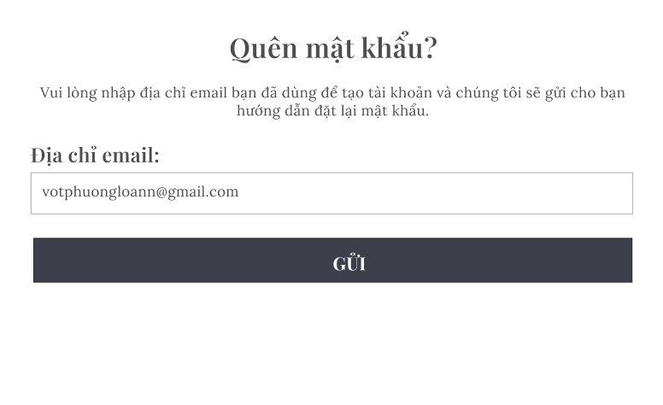

Test Case ID | Mô tả | Điều kiện tiên quyết | Test Data | Hành động | Kết quả mong đợi | Kết quả thực tế | Kết quả |  |  | Kết quả |  |  | Chú thích
 |  |  |  |  |  |  | Vòng 1 |  |  | Vòng 2
 |  |  |  |  |  |  | Trạng thái | Ngày kiểm tra | Người kiểm tra | Trạng thái | Ngày kiểm tra | Người kiểm tra
TC_LLMK01 | Xác minh lấy lại mật khẩu với email hợp lệ | Hệ thống đang hoạt động | lldn2504@gmail.com | 1. Nhập email vào trường "Email". 2. Nhấn nút "Lấy Lại Mật Khẩu". | Hệ thống gửi email chứa hướng dẫn đặt lại mật khẩu tới email đã nhập. | Hệ thống gửi email chứa hướng dẫn đặt lại mật khẩu tới email đã nhập. | Pass | 20/04/2025 | Duy Ngọc | Pass | 30/04/2025 | Duy Ngọc
TC_LLMK02 | Xác minh lấy lại mật khẩu với email không hợp lệ | Hệ thống đang hoạt động | Email không hợp lệ (không tồn tại trong hệ thống, định dạng sai) | 1. Nhập email không hợp lệ vào trường "Email". 2. Nhấn nút "Lấy Lại Mật Khẩu". | Hệ thống hiển thị thông báo lỗi "Email không tồn tại" hoặc "Email không hợp lệ". | Hệ thống hiển thị thông báo lỗi "Email không tồn tại" hoặc "Email không hợp lệ". | Pass | 20/04/2025 | Duy Ngọc | Pass | 30/04/2025 | Duy Ngọc
TC_LLMK03 | Xác minh lấy lại mật khẩu với trường Email trống | Hệ thống đang hoạt động |  | 1. Để trống trường "Email". 2. Nhấn nút "Lấy Lại Mật Khẩu". | Hệ thống hiển thị thông báo lỗi "Vui lòng nhập Email". | Hệ thống hiển thị thông báo lỗi "Vui lòng nhập Email". | Pass | 20/04/2025 | Duy Ngọc | Pass | 30/04/2025 | Duy Ngọc
TC_LLMK04 | Kiểm tra lấy lại mật khẩu với email đặc biệt | Hệ thống đang hoạt động | Email chứa ký tự đặc biệt (ví dụ: "test@xamxam.com!", "test@xamxam.co.uk") | 1. Nhập email chứa ký tự đặc biệt vào trường "Email". 2. Nhấn nút "Lấy Lại Mật Khẩu". | Hệ thống hiển thị thông báo lỗi "Vui lòng nhập Email". | Hệ thống hiển thị thông báo lỗi "Vui lòng nhập Email". | Pass | 20/04/2025 | Duy Ngọc | Pass | 30/04/2025 | Duy Ngọc
TC_LLMK05 | Kiểm tra lấy lại mật khẩu với email dài | Hệ thống đang hoạt động | Email rất dài (vượt quá giới hạn cho phép nếu có) | 1. Nhập email rất dài vào trường "Email". 2. Nhấn nút "Lấy Lại Mật Khẩu". | Hệ thống xử lý phù hợp (có thể chấp nhận hoặc từ chối, hiển thị lỗi). Cần xác định rõ expected result trước khi test. | Hệ thống xử lý phù hợp (có thể chấp nhận hoặc từ chối, hiển thị lỗi). Cần xác định rõ expected result trước khi test. | Pass | 20/04/2025 | Duy Ngọc | Pass | 30/04/2025 | Duy Ngọc

Mua sắm
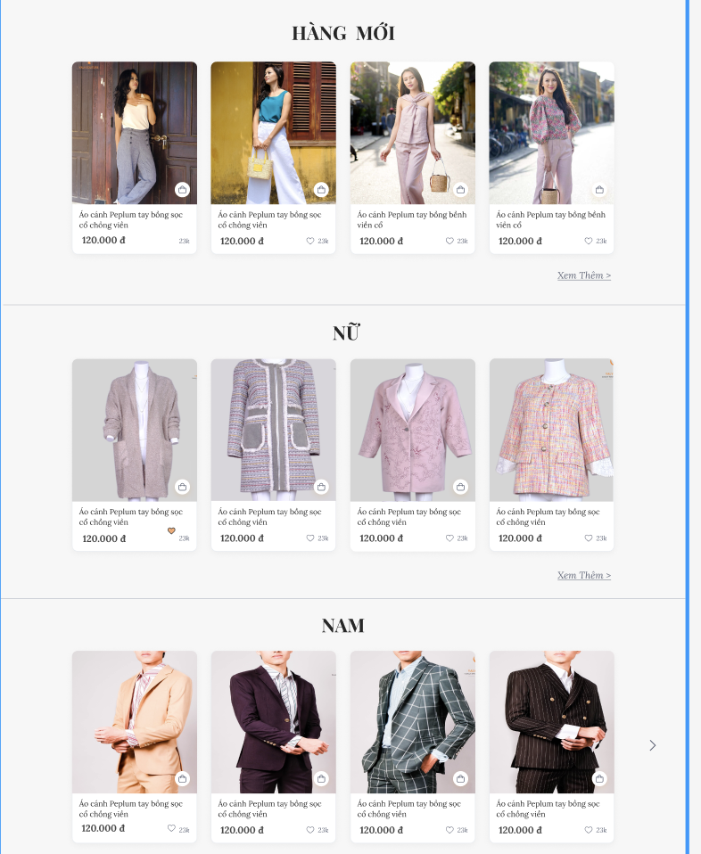

Test Case ID | Mô tả | Điều kiện tiên quyết | Test Data | Hành động | Kết quả mong đợi | Kết quả thực tế | Kết quả |  |  | Kết quả |  |  | Chú thích
 |  |  |  |  |  |  | Vòng 1 |  |  | Vòng 2
 |  |  |  |  |  |  | Trạng thái | Ngày kiểm tra | Người kiểm tra | Trạng thái | Ngày kiểm tra | Người kiểm tra
TC_MS_01 | Xác minh liên kết "Xem thêm " được hiển thị bên phải tiêu đề "HÀNG MỚI". | Đang ở trang chủ mua sắm |  | 1. Quan sát bên phải tiêu đề "HÀNG MỚI". | Liên kết/nút "Xem thêm >" màu đỏ được hiển thị. | Liên kết/nút "Xem thêm >" màu đỏ được hiển thị. | Pass | 20/04/2025 | Duy Ngọc | Pass | 30/04/2025 | Duy Ngọc
TC_MS_02 | Kiểm tra ít nhất một thẻ sản phẩm được hiển thị trong khu vực "HÀNG MỚI". | Đang ở trang chủ mua sắm |  | 1. Quan sát nội dung của khu vực "HÀNG MỚI". | Ít nhất một thẻ sản phẩm (như hình ảnh Áo phông) được hiển thị. | Ít nhất một thẻ sản phẩm (như hình ảnh Áo phông) được hiển thị. | Pass | 20/04/2025 | Duy Ngọc | Pass | 30/04/2025 | Duy Ngọc
TC_MS_03 | Xác minh hình ảnh sản phẩm "Áo phông nam nữ Cotton" được hiển thị rõ ràng, không bị vỡ hoặc méo. | Đang ở trang chủ mua sắm | Sản phẩm Áo phông | 1. Quan sát hình ảnh trong thẻ sản phẩm đầu tiên. | Hình ảnh sản phẩm hiển thị rõ nét, đúng tỷ lệ. | Hình ảnh sản phẩm hiển thị rõ nét, đúng tỷ lệ. | Pass | 20/04/2025 | Duy Ngọc | Pass | 30/04/2025 | Duy Ngọc
TC_MS_04 | Kiểm tra tên sản phẩm "ÁO PHÔNG NAM NỮ COTTON" được hiển thị chính xác dưới hình ảnh. | Đang ở trang chủ mua sắm | Sản phẩm Áo phông | 1. Quan sát tên sản phẩm dưới hình ảnh. | Tên "ÁO PHÔNG NAM NỮ COTTON" được hiển thị đúng. | Tên "ÁO PHÔNG NAM NỮ COTTON" được hiển thị đúng. | Pass | 20/04/2025 | Duy Ngọc | Pass | 30/04/2025 | Duy Ngọc
TC_MS_05 | Xác minh icon giỏ hàng được hiển thị trong thẻ sản phẩm. | Đang ở trang chủ mua sắm | Sản phẩm Áo phông | 1. Quan sát phần dưới của thẻ sản phẩm. | Icon hình giỏ hàng được hiển thị. | Icon hình giỏ hàng được hiển thị. | Pass | 20/04/2025 | Duy Ngọc | Pass | 30/04/2025 | Duy Ngọc
TC_MS_06 | Xác minh icon trái tim và số lượt yêu thích ("27") được hiển thị cạnh icon giỏ hàng. | Đang ở trang chủ mua sắm | Sản phẩm Áo phông | 1. Quan sát phần dưới của thẻ sản phẩm. | Icon hình trái tim và số "27" được hiển thị. | Icon hình trái tim và số "27" được hiển thị. | Pass | 20/04/2025 | Duy Ngọc | Pass | 30/04/2025 | Duy Ngọc
TC_MS_07 | Kiểm tra khả năng hiển thị nhiều sản phẩm trong mục "HÀNG MỚI" | Đang ở trang chủ mua sắm |  | 1. Quan sát khu vực "HÀNG MỚI". | Nhiều thẻ sản phẩm được hiển thị theo bố cục lưới hoặc carousel. | Nhiều thẻ sản phẩm được hiển thị theo bố cục lưới hoặc carousel. | Pass | 20/04/2025 | Duy Ngọc | Pass | 30/04/2025 | Duy Ngọc
TC_MS_08 | Kiểm tra nhấn vào liên kết "Xem thêm >" chuyển hướng người dùng đến trang danh sách sản phẩm mới. | Đang ở trang chủ mua sắm |  | 1. Nhấn vào liên kết "Xem thêm >". | Người dùng được chuyển hướng đến trang danh sách tất cả sản phẩm mới. | Người dùng được chuyển hướng đến trang danh sách tất cả sản phẩm mới. | Pass | 20/04/2025 | Duy Ngọc | Pass | 30/04/2025 | Duy Ngọc
TC_MS_09 | Kiểm tra nhấn vào hình ảnh sản phẩm "Áo phông" chuyển hướng đến trang chi tiết của sản phẩm đó. | Đang ở trang chủ mua sắm | Sản phẩm Áo phông | 1. Nhấn vào hình ảnh của "Áo phông". | Người dùng được chuyển hướng đến trang chi tiết của "Áo phông nam nữ Cotton". | Người dùng được chuyển hướng đến trang chi tiết của "Áo phông nam nữ Cotton". | Pass | 20/04/2025 | Duy Ngọc | Pass | 30/04/2025 | Duy Ngọc
TC_MS_10 | Kiểm tra nhấn vào icon giỏ hàng thêm sản phẩm vào giỏ hàng thành công | Đang ở trang chủ mua sắm | Sản phẩm Áo phông | 1. Nhấn vào icon giỏ hàng của "Áo phông". | Sản phẩm được thêm vào giỏ hàng (số lượng trong giỏ hàng tăng lên). | Sản phẩm được thêm vào giỏ hàng (số lượng trong giỏ hàng tăng lên). | Pass | 20/04/2025 | Duy Ngọc | Pass | 30/04/2025 | Duy Ngọc
TC_MS_11 | Kiểm tra nhấn vào icon trái tim thay đổi trạng thái yêu thích và cập nhật số lượt thích | Đang ở trang chủ mua sắm | Sản phẩm Áo phông | 1. Nhấn vào icon trái tim của "Áo phông". 2. Quan sát sự thay đổi của icon và số lượt thích. 3. Nhấn lại icon trái tim. | Khi nhấp vào trái tim 1 lần sẽ hiện đến chi tiết sản phẩm có bao nhiêu tim | Khi nhấp vào trái tim 1 lần sẽ hiện đến chi tiết sản phẩm có bao nhiêu tim | Pass | 20/04/2025 | Duy Ngọc | Pass | 30/04/2025 | Duy Ngọc
TC_MS_12 | Kiểm tra nhấn vào icon trái tim yêu cầu đăng nhập/đăng ký khi người dùng chưa đăng nhập. | Đang ở trang chủ mua sắm | Sản phẩm Áo phông | 1. Nhấn vào icon trái tim của "Áo phông". | Hệ thống chuyển hướng đến trang đăng nhập/đăng ký | Hệ thống chuyển hướng đến trang đăng nhập/đăng ký | Pass | 20/04/2025 | Duy Ngọc | Pass | 30/04/2025 | Duy Ngọc
TC_MS_13 | Kiểm tra nhấn vào icon Instagram mở trang Instagram của cửa hàng trong một tab mới. | Đang ở trang chủ mua sắm |  | 1. Nhấn vào icon Instagram. | Một tab mới mở ra và tải trang Instagram của cửa hàng. | Một tab mới mở ra và tải trang Instagram của cửa hàng. | Pass | 20/04/2025 | Duy Ngọc | Pass | 30/04/2025 | Duy Ngọc
TC_MS_14 | Kiểm tra nhấn vào icon WhatsApp mở ứng dụng/web WhatsApp để chat với cửa hàng. | Đang ở trang chủ mua sắm |  | 1. Nhấn vào icon WhatsApp. | Mở ứng dụng WhatsApp chuyển đến web.whatsapp.com với cửa sổ chat đến số điện thoại của cửa hàng. | Mở ứng dụng WhatsApp chuyển đến web.whatsapp.com với cửa sổ chat đến số điện thoại của cửa hàng. | Pass | 20/04/2025 | Duy Ngọc | Pass | 30/04/2025 | Duy Ngọc
TC_MS_15 | Kiểm tra nhấn vào icon chat/hỗ trợ mở khung chat/cửa sổ hỗ trợ trực tuyến. | Đang ở trang chủ mua sắm |  | 1. Nhấn vào icon chat/hỗ trợ. | Một khung chat/cửa sổ hỗ trợ trực tuyến được mở ra ở góc màn hình. | Một khung chat/cửa sổ hỗ trợ trực tuyến được mở ra ở góc màn hình. | Pass | 20/04/2025 | Duy Ngọc | Pass | 30/04/2025 | Duy Ngọc
TC_MS_16 | Kiểm tra thanh thông báo/popup nhỏ màu trắng được hiển thị ở góc dưới bên phải. | Đang ở trang chủ mua sắm |  | 1. Quan sát góc dưới bên phải, phía trên các nút floating. | Thanh thông báo nhỏ màu trắng được hiển thị. | Thanh thông báo nhỏ màu trắng được hiển thị. | Pass | 20/04/2025 | Duy Ngọc | Pass | 30/04/2025 | Duy Ngọc
TC_MS_17 | Xác minh liên kết "Xem thêm " được hiển thị bên phải tiêu đề "HÀNG MỚI". | Đang ở trang chủ mua sắm |  | 1. Quan sát bên phải tiêu đề "HÀNG MỚI". | Liên kết/nút "Xem thêm >" màu đỏ được hiển thị. | Liên kết/nút "Xem thêm >" màu đỏ được hiển thị. | Pass | 20/04/2025 | Duy Ngọc | Pass | 30/04/2025 | Duy Ngọc

Giỏ hàng
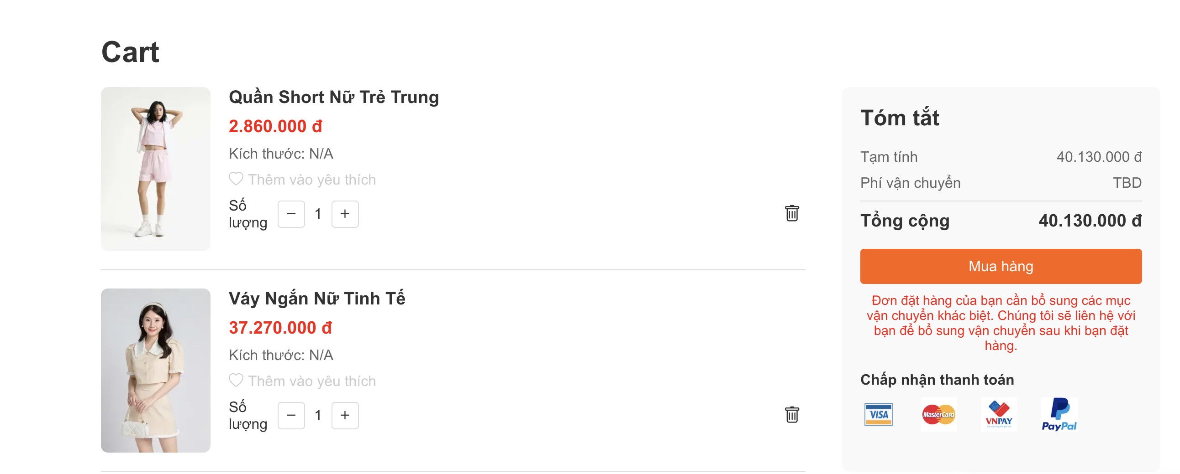

Test Case ID | Mô tả | Điều kiện tiên quyết | Test Data | Hành động | Kết quả mong đợi | Kết quả thực tế | Kết quả |  |  | Kết quả |  |  | Chú thích
 |  |  |  |  |  |  | Vòng 1 |  |  | Vòng 2
 |  |  |  |  |  |  | Trạng thái | Ngày kiểm tra | Người kiểm tra | Trạng thái | Ngày kiểm tra | Người kiểm tra
TC_CART_01 | Xác minh sản phẩm "Quần Short Nữ Trẻ Trung" được hiển thị với hình ảnh, tên, giá , và kích thước chính xác. | Người dùng đang ở giỏ hàng | Sản phẩm 1: Quần Short Nữ Trẻ Trung, Giá: 2.860.000 đ, Kích thước: N/A | 1. Quan sát thông tin của sản phẩm đầu tiên. | Thông tin sản phẩm "Quần Short Nữ Trẻ Trung" hiển thị đầy đủ và chính xác. | Thông tin sản phẩm "Quần Short Nữ Trẻ Trung" hiển thị đầy đủ và chính xác. | Pass | 20/04/2025 | Duy Ngọc | Pass | 30/04/2025 | Duy Ngọc
TC_CART_02 | Xác minh sản phẩm "Váy Ngắn Nữ Tinh Tế" được hiển thị với hình ảnh, tên, giá , và kích thước chính xác. | Người dùng đang ở giỏ hàng | Sản phẩm 2: Váy Ngắn Nữ Tinh Tế, Giá: 37.270.000 đ, Kích thước: N/A | 1. Quan sát thông tin của sản phẩm thứ hai. | Thông tin sản phẩm "Váy Ngắn Nữ Tinh Tế" hiển thị đầy đủ và chính xác. | Thông tin sản phẩm "Váy Ngắn Nữ Tinh Tế" hiển thị đầy đủ và chính xác. | Pass | 20/04/2025 | Duy Ngọc | Pass | 30/04/2025 | Duy Ngọc
TC_CART_03 | Kiểm tra liên kết/icon "Thêm vào yêu thích" được hiển thị cho mỗi sản phẩm trong giỏ hàng. | Người dùng đang ở giỏ hàng |  | 1. Quan sát từng mục sản phẩm. | Liên kết/icon "Thêm vào yêu thích" được hiển thị bên dưới thông tin kích thước của mỗi sản phẩm. | Liên kết/icon "Thêm vào yêu thích" được hiển thị bên dưới thông tin kích thước của mỗi sản phẩm. | Pass | 20/04/2026 | Duy Ngọc | Pass | 30/04/2025 | Duy Ngọc
TC_CART_04 | Kiểm tra bộ điều khiển số lượng (nút "-", số lượng "1" mặc định, nút "+") được hiển thị cho mỗi sản phẩm. | Người dùng đang ở giỏ hàng |  | 1. Quan sát từng mục sản phẩm, khu vực "Số lượng". | Bộ điều khiển số lượng với nút "-", giá trị "1", và nút "+" được hiển thị cho mỗi sản phẩm. | Bộ điều khiển số lượng với nút "-", giá trị "1", và nút "+" được hiển thị cho mỗi sản phẩm. | Pass | 20/04/2027 | Duy Ngọc | Pass | 30/04/2025 | Duy Ngọc
TC_CART_05 | Kiểm tra icon xóa được hiển thị cho mỗi sản phẩm trong giỏ hàng. | Người dùng đang ở giỏ hàng |  | 1. Quan sát từng mục sản phẩm, ở phía bên phải. | Icon xóa được hiển thị cho mỗi sản phẩm. | Icon xóa được hiển thị cho mỗi sản phẩm. | Pass | 20/04/2028 | Duy Ngọc | Pass | 30/04/2025 | Duy Ngọc
TC_CART_06 | Kiểm tra tăng số lượng sản phẩm : "Quần Short Nữ Trẻ Trung" lên 2 khi nhấn nút "+". | Người dùng đang ở giỏ hàng | Sản phẩm: Quần Short Nữ Trẻ Trung | 1. Nhấn nút "+" của sản phẩm "Quần Short Nữ Trẻ Trung". | Số lượng của sản phẩm "Quần Short Nữ Trẻ Trung" tăng lên 2. | Số lượng của sản phẩm "Quần Short Nữ Trẻ Trung" tăng lên 2. | Pass | 20/04/2029 | Duy Ngọc | Pass | 30/04/2025 | Duy Ngọc
TC_CART_07 | Kiểm tra giảm số lượng sản phẩm "Quần Short Nữ Trẻ Trung" (sau khi đã tăng lên 2) xuống 1 khi nhấn nút "-". | Người dùng đang ở giỏ hàng | Sản phẩm: Quần Short Nữ Trẻ Trung | 1. Nhấn nút "-" của sản phẩm "Quần Short Nữ Trẻ Trung". | Số lượng của sản phẩm "Quần Short Nữ Trẻ Trung" giảm xuống 1. | Số lượng của sản phẩm "Quần Short Nữ Trẻ Trung" giảm xuống 1. | Pass | 20/04/2030 | Duy Ngọc | Pass | 30/04/2025 | Duy Ngọc
TC_CART_08 | Kiểm tra xóa sản phẩm "Quần Short Nữ Trẻ Trung" khỏi giỏ hàng khi nhấn icon thùng rác | Người dùng đang ở giỏ hàng | Sản phẩm: Quần Short Nữ Trẻ Trung | 1. Nhấn icon thùng rác của sản phẩm "Quần Short Nữ Trẻ Trung". | Sản phẩm "Quần Short Nữ Trẻ Trung" bị xóa khỏi giỏ hàng. Danh sách sản phẩm và khu vực tóm tắt được cập nhật. | Sản phẩm "Quần Short Nữ Trẻ Trung" bị xóa khỏi giỏ hàng. Danh sách sản phẩm và khu vực tóm tắt được cập nhật. | Pass | 20/04/2031 | Duy Ngọc | Pass | 30/04/2025 | Duy Ngọc
TC_CART_09 | Kiểm tra chức năng "Thêm vào yêu thích" cho sản phẩm "Váy Ngắn Nữ Tinh Tế". | Người dùng đang ở giỏ hàng | Sản phẩm: Váy Ngắn Nữ Tinh Tế | 1. Nhấn vào icon "Thêm vào yêu thích" của sản phẩm "Váy Ngắn Nữ Tinh Tế". | Sản phẩm được thêm vào danh sách yêu thích. Icon thay đổi màu | Sản phẩm được thêm vào danh sách yêu thích. Icon thay đổi màu | Pass | 20/04/2032 | Duy Ngọc | Pass | 30/04/2025 | Duy Ngọc
TC_CART_10 | Xác minh giá trị "Tạm tính" khi có 2 sản phẩm như hình. | Người dùng đang ở giỏ hàng | Sản phẩm 1: 2.860.000 đ, Sản phẩm 2: 37.270.000 đ | 1. Quan sát dòng "Tạm tính". | Giá trị "Tạm tính" hiển thị là "40.130.000 đ". | Giá trị "Tạm tính" hiển thị là "40.130.000 đ". | Pass | 20/04/2033 | Duy Ngọc | Pass | 30/04/2025 | Duy Ngọc
TC_CART_11 | Kiểm tra "Tạm tính" và "Tổng cộng" cập nhật chính xác khi tăng số lượng "Quần Short Nữ Trẻ Trung" lên 2. | Người dùng đang ở giỏ hàng | Số lượng "Quần Short": 2 (Giá: 2.860.000đ/sp), "Váy Ngắn": 1 (Giá: 37.270.000đ) | 1. Quan sát "Tạm tính" và "Tổng cộng". | "Tạm tính" = (2 * 2.860.000) + 37.270.000 = 42.990.000 đ. "Tổng cộng" = 42.990.000 đ. | "Tạm tính" = (2 * 2.860.000) + 37.270.000 = 42.990.000 đ. "Tổng cộng" = 42.990.000 đ. | Pass | 20/04/2034 | Duy Ngọc | Pass | 30/04/2025 | Duy Ngọc
TC_CART_12 | Kiểm tra "Tạm tính" và "Tổng cộng" cập nhật chính xác khi giảm số lượng "Quần Short Nữ Trẻ Trung" về 1 | Người dùng đang ở giỏ hàng | Số lượng "Quần Short": 1, "Váy Ngắn": 1 | 1. Quan sát "Tạm tính" và "Tổng cộng". | "Tạm tính" = 2.860.000 + 37.270.000 = 40.130.000 đ. "Tổng cộng" = 40.130.000 đ. | "Tạm tính" = 2.860.000 + 37.270.000 = 40.130.000 đ. "Tổng cộng" = 40.130.000 đ. | Pass | 20/04/2035 | Duy Ngọc | Pass | 30/04/2025 | Duy Ngọc
TC_CART_13 | Kiểm tra "Tạm tính" và "Tổng cộng" cập nhật chính xác sau khi xóa sản phẩm "Quần Short Nữ Trẻ Trung". | Người dùng đang ở giỏ hàng | Chỉ còn "Váy Ngắn" (Giá: 37.270.000đ) | 1. Quan sát "Tạm tính" và "Tổng cộng". | - "Tạm tính" = 37.270.000 đ.<br>- "Tổng cộng" = 37.270.000 đ. | - "Tạm tính" = 37.270.000 đ.<br>- "Tổng cộng" = 37.270.000 đ. | Pass | 20/04/2036 | Duy Ngọc | Pass | 30/04/2025 | Duy Ngọc
TC_CART_14 | Kiểm tra nút "Mua hàng" màu cam được hiển thị và có thể nhấn được. | Người dùng đang ở giỏ hàng |  | 1. Quan sát nút "Mua hàng". | Nút "Mua hàng" màu cam được hiển thị. | Nút "Mua hàng" màu cam được hiển thị. | Pass | 20/04/2037 | Duy Ngọc | Pass | 30/04/2025 | Duy Ngọc
TC_CART_15 | Kiểm tra nhấn nút "Mua hàng" chuyển hướng người dùng đến trang thanh toán | Người dùng đang ở giỏ hàng |  | 1. Nhấn nút "Mua hàng". | Người dùng được chuyển hướng đến trang tiếp theo trong quy trình thanh toán | Người dùng được chuyển hướng đến trang tiếp theo trong quy trình thanh toán | Pass | 20/04/2038 | Duy Ngọc | Pass | 30/04/2025 | Duy Ngọc
TC_CART_16 | Xác minh các logo phương thức thanh toán (Visa, MasterCard, VNPay, PayPal) được hiển thị chính xác. | Người dùng đang ở giỏ hàng |  | 1. Quan sát các logo thanh toán. | Các logo của Visa, MasterCard, VNPay, và PayPal được hiển thị rõ ràng. | Các logo của Visa, MasterCard, VNPay, và PayPal được hiển thị rõ ràng. | Pass | 20/04/2039 | Duy Ngọc | Pass | 30/04/2025 | Duy Ngọc

Hướng dẫn chọn size
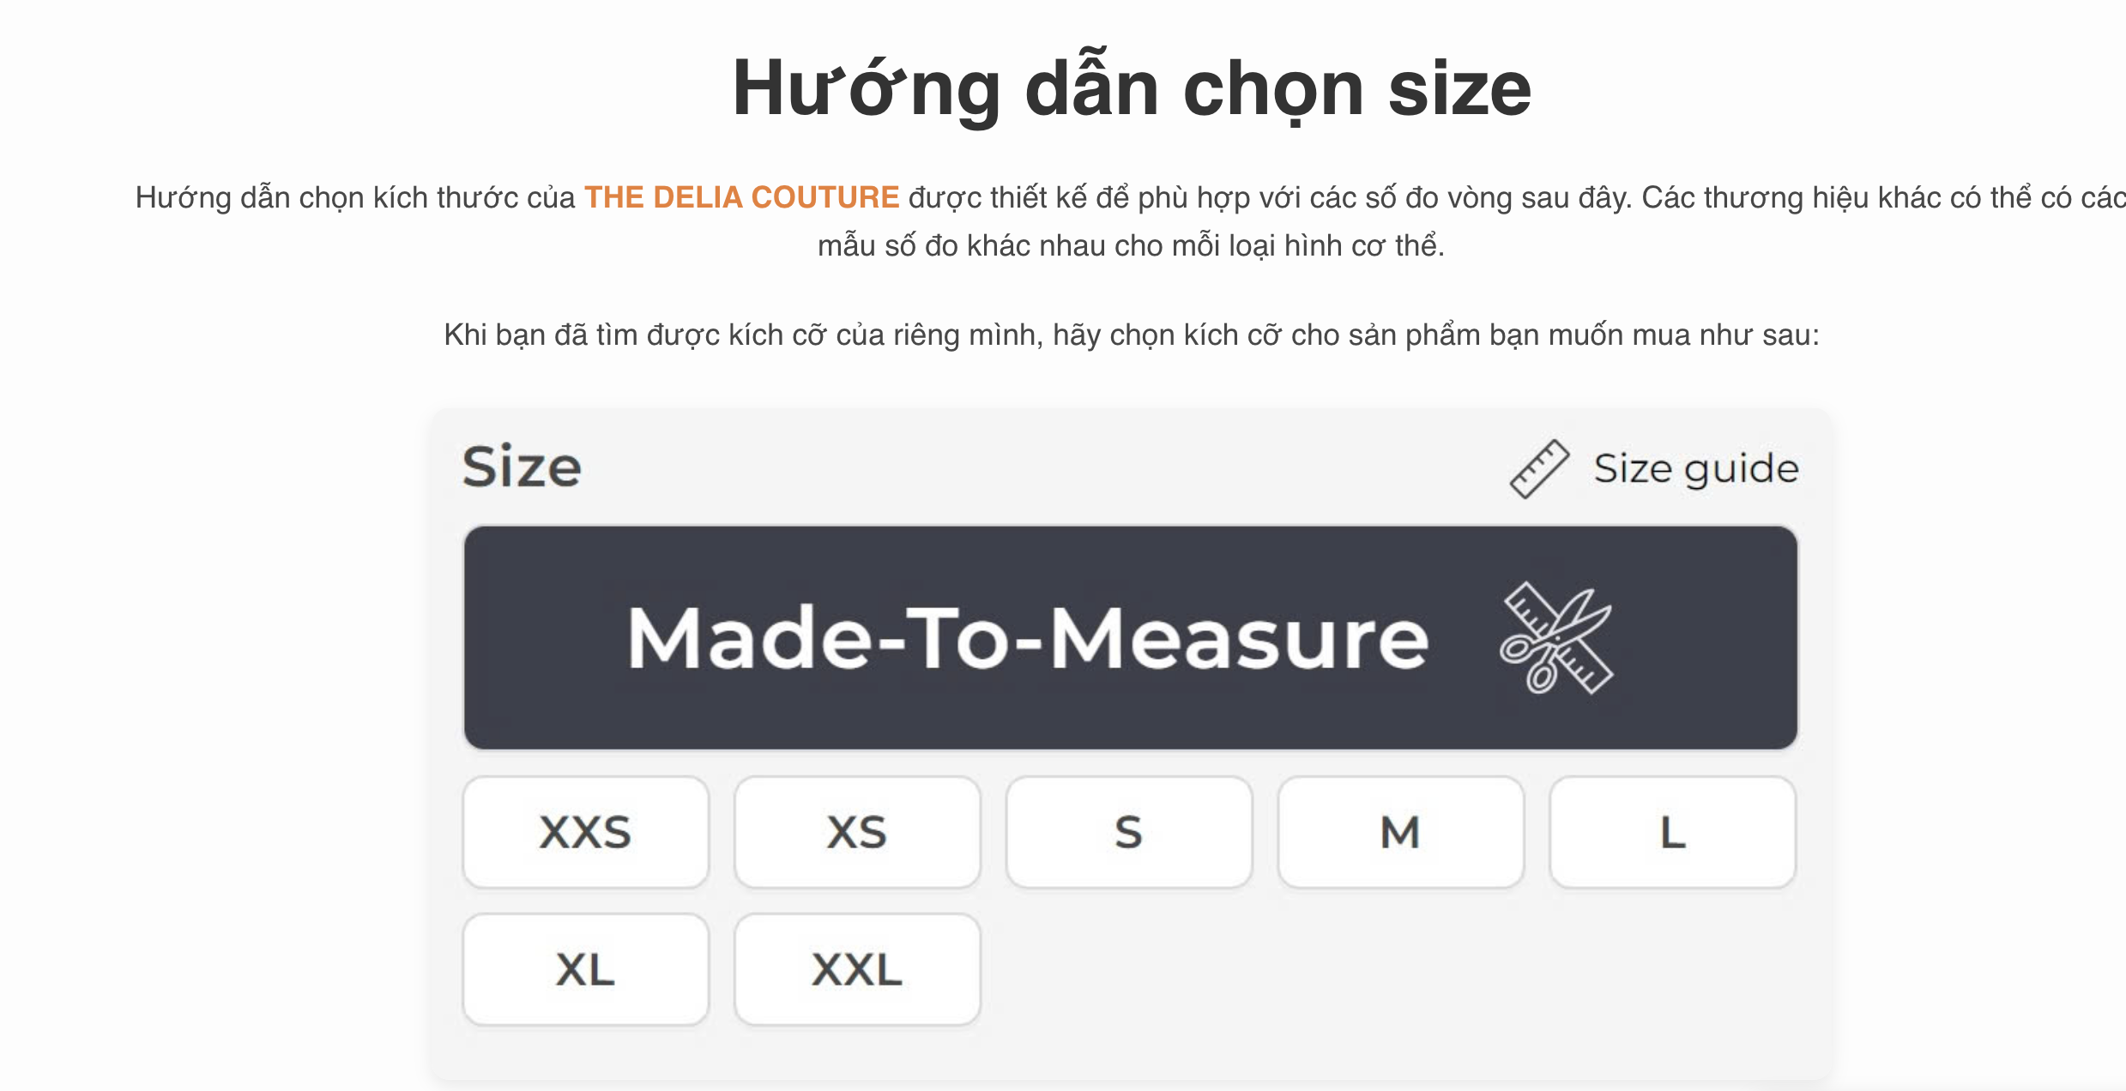

Test Case ID | Mô tả | Điều kiện tiên quyết | Test Data | Hành động | Kết quả mong đợi | Kết quả thực tế | Kết quả |  |  | Kết quả |  |  | Chú thích
 |  |  |  |  |  |  | Vòng 1 |  |  | Vòng 2
 |  |  |  |  |  |  | Trạng thái | Ngày kiểm tra | Người kiểm tra | Trạng thái | Ngày kiểm tra | Người kiểm tra
TC_SIZE_01 | Kiểm tra tiêu đề "Hướng dẫn chọn size" được hiển thị lớn, đậm và ở vị trí trung tâm. | Đang ở trang Hưỡng dẫn chọn size |  | 1. Quan sát tiêu đề chính của trang. | Tiêu đề "Hướng dẫn chọn size" được hiển thị rõ ràng, nổi bật. | Tiêu đề "Hướng dẫn chọn size" được hiển thị rõ ràng, nổi bật. | Pass | 20/04/2025 | Duy Ngọc | Pass | 30/04/2025 | Duy Ngọc
TC_SIZE_02 | Xác minh đoạn văn bản giới thiệu chung về cách chọn size của "THE DELIA COUTURE" được hiển thị đầy đủ và chính xác. | Đang ở trang Hưỡng dẫn chọn size |  | 1. Đọc và so sánh đoạn văn bản giới thiệu. | "Hướng dẫn chọn kích thước của THE DELIA COUTURE được thiển thị. | "Hướng dẫn chọn kích thước của THE DELIA COUTURE được thiển thị. | Pass | 20/04/2025 | Duy Ngọc | Pass | 30/04/2025 | Duy Ngọc
TC_SIZE_03 | Xác minh đoạn văn bản hướng dẫn "Khi bạn đã tìm được kích cỡ của riêng mình, hãy chọn kích cỡ cho sản phẩm bạn muốn mua như sau:" được hiển thị. | Đang ở trang Hưỡng dẫn chọn size |  | 1. Đọc và so sánh đoạn văn bản hướng dẫn. | Đoạn văn bản "Khi bạn đã tìm được kích cỡ của riêng mình, hãy chọn kích cỡ cho sản phẩm bạn muốn mua như sau:" được hiển thị. | Đoạn văn bản "Khi bạn đã tìm được kích cỡ của riêng mình, hãy chọn kích cỡ cho sản phẩm bạn muốn mua như sau:" được hiển thị. | Pass | 20/04/2025 | Duy Ngọc | Pass | 30/04/2025 | Duy Ngọc
TC_SIZE_04 | Xác minh liên kết/nút "Size guide" cùng với icon thước kẻ được hiển thị bên phải tiêu đề "Size". | Đang ở trang Hưỡng dẫn chọn size |  | 1. Quan sát bên phải tiêu đề "Size". | Liên kết/nút "Size guide" và icon thước kẻ được hiển thị. | Liên kết/nút "Size guide" và icon thước kẻ được hiển thị. | Pass | 20/04/2025 | Duy Ngọc | Pass | 30/04/2025 | Duy Ngọc
TC_SIZE_05 | Xác minh các nút chọn size tiêu chuẩn (XXS, XS, S, M, L) được hiển thị trên một hàng. | Đang ở trang Hưỡng dẫn chọn size |  | 1. Quan sát hàng nút size đầu tiên. | Các nút XXS, XS, S, M, L được hiển thị trên cùng một hàng. | Các nút XXS, XS, S, M, L được hiển thị trên cùng một hàng. | Pass | 20/04/2025 | Duy Ngọc | Pass | 30/04/2025 | Duy Ngọc
TC_SIZE_06 | Xác minh các nút chọn size tiêu chuẩn (XL, XXL) được hiển thị trên hàng tiếp theo. | Đang ở trang Hưỡng dẫn chọn size |  | 1. Quan sát hàng nút size thứ hai. | Các nút XL, XXL được hiển thị trên hàng tiếp theo, căn lề trái. | Các nút XL, XXL được hiển thị trên hàng tiếp theo, căn lề trái. | Pass | 20/04/2025 | Duy Ngọc | Pass | 30/04/2025 | Duy Ngọc
TC_SIZE_07 | Kiểm tra bố cục chung của các nút size được sắp xếp gọn gàng và dễ nhìn. | Đang ở trang Hưỡng dẫn chọn size |  | 1. Quan sát toàn bộ khu vực chọn size. | Các nút size được căn chỉnh đều, khoảng cách giữa các nút hợp lý. | Các nút size được căn chỉnh đều, khoảng cách giữa các nút hợp lý. | Pass | 20/04/2025 | Duy Ngọc | Pass | 30/04/2025 | Duy Ngọc
TC_SIZE_08 | Xác minh nội dung trong "Size guide" (sau khi mở) là chính xác, dễ hiểu và bao gồm tất cả các size hiển thị. | Đang ở trang Hưỡng dẫn chọn size |  | 1. Đọc và kiểm tra thông tin trong "Size guide". | "Size guide" cung cấp thông tin số đo rõ ràng, chính xác cho tất cả các size từ XXS đến XXL. | "Size guide" cung cấp thông tin số đo rõ ràng, chính xác cho tất cả các size từ XXS đến XXL. | Pass | 20/04/2025 | Duy Ngọc | Pass | 30/04/2025 | Duy Ngọc
TC_SIZE_09 | Kiểm tra font chữ, kích thước chữ và màu sắc của các văn bản và nút trên trang có dễ đọc và độ tương phản tốt. | Đang ở trang Hưỡng dẫn chọn size |  | 1. Quan sát toàn bộ trang. | Các văn bản và nút có font chữ dễ đọc, kích thước phù hợp, màu sắc có độ tương phản tốt với nền. | Các văn bản và nút có font chữ dễ đọc, kích thước phù hợp, màu sắc có độ tương phản tốt với nền. | Pass | 20/04/2025 | Duy Ngọc | Pass | 30/04/2025 | Duy Ngọc

Chăm sóc khách hàng
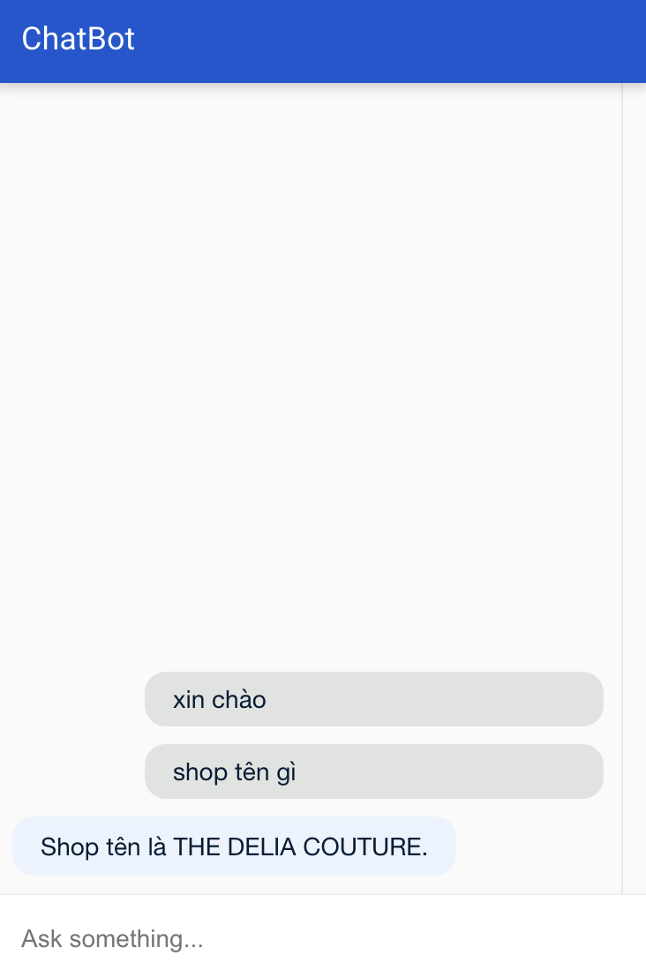

Test Case ID | Mô tả | Điều kiện tiên quyết | Test Data | Hành động | Kết quả mong đợi | Kết quả thực tế | Kết quả |  |  | Kết quả |  |  | Chú thích
 |  |  |  |  |  |  | Vòng 1 |  |  | Vòng 2
 |  |  |  |  |  |  | Trạng thái | Ngày kiểm tra | Người kiểm tra | Trạng thái | Ngày kiểm tra | Người kiểm tra
TC-CB-01 | Gửi lời chào đến chatbot | Người dùng truy cập chatbot | "xin chào" | 1.Nhập và gửi tin nhắn "xin chào" | Chatbot phản hồi chào lại người dùng | Chatbot phản hồi chào lại người dùng | Pass | 20/4/2025 | Duy Ngọc | Pass | 30/4/2025 | Duy Ngọc
TC-CB-02 | Hỏi tên shop | Chatbot đang hoạt động | "shop tên gì" | 1.Nhập và gửi câu hỏi "shop tên gì" | Chatbot trả lời: "Shop tên là THE DELIA COUTURE." | Chatbot trả lời: "Shop tên là THE DELIA COUTURE." | Pass | 20/4/2025 | Duy Ngọc | Pass | 30/4/2025 | Duy Ngọc
TC-CB-03 | Gửi tin nhắn trống | Đang mở giao diện chatbot |  | Gửi tin nhắn | Chatbot không phản hồi hoặc báo lỗi | Chatbot không phản hồi hoặc báo lỗi | Pass | 20/4/2025 | Duy Ngọc | Pass | 30/4/2025 | Duy Ngọc
TC-CB-04 | Chatbot xử lý câu hỏi không hiểu | Gửi câu hỏi không nằm trong danh sách mẫu | "trái đất có bao nhiêu vệ tinh?" | Gửi tin nhắn | Chatbot phản hồi: "Xin lỗi, tôi chưa hiểu câu hỏi của bạn." | Chatbot phản hồi: "Xin lỗi, tôi chưa hiểu câu hỏi của bạn." | Pass | 20/4/2025 | Duy Ngọc | Pass | 30/4/2025 | Duy Ngọc
TC-CB-05 | Kiểm tra phản hồi trễ | Mạng chậm hoặc tạm mất kết nối | "shop tên gì" | Gửi tin nhắn | Chatbot hiển thị loading hoặc xử lý chậm, sau đó trả lời đúng | Chatbot hiển thị loading hoặc xử lý chậm, sau đó trả lời đúng | Pass | 20/4/2025 | Duy Ngọc | Pass | 30/4/2025 | Duy Ngọc

Thanh toán
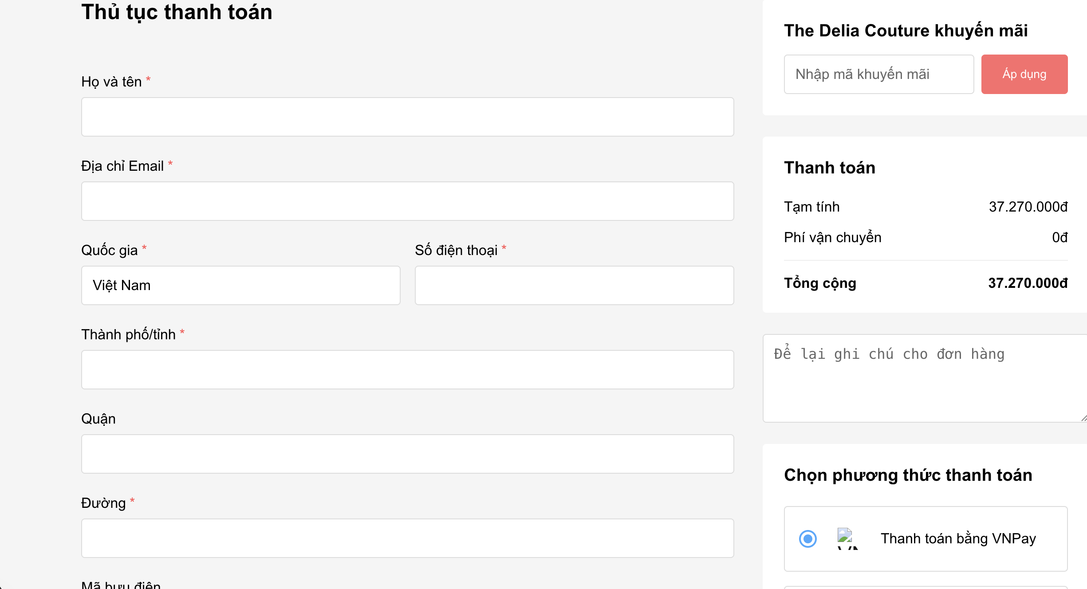

Test Case ID | Mô tả | Điều kiện tiên quyết | Test Data | Hành động | Kết quả mong đợi | Kết quả thực tế | Kết quả |  |  | Kết quả |  |  | Chú thích
 |  |  |  |  |  |  | Vòng 1 |  |  | Vòng 2
 |  |  |  |  |  |  | Trạng thái | Ngày kiểm tra | Người kiểm tra | Trạng thái | Ngày kiểm tra | Người kiểm tra
TC_TT_01 | Xác minh nhãn "Họ và tên *" và ô nhập liệu trống được hiển thị. | Khách hàng đang ở trang thanh toán |  | 1. Quan sát trường "Họ và tên". | Nhãn "Họ và tên *" và ô nhập liệu trống tương ứng được hiển thị. | Nhãn "Họ và tên *" và ô nhập liệu trống tương ứng được hiển thị. | Pass | 20/04/2025 | Duy Ngọc | Pass | 30/04/2025 | Duy Ngọc
TC_TT_02 | Xác minh nhãn "Địa chỉ Email *" và ô nhập liệu trống được hiển thị. | Khách hàng đang ở trang thanh toán |  | 1. Quan sát trường "Địa chỉ Email". | Nhãn "Địa chỉ Email *" và ô nhập liệu trống tương ứng được hiển thị. | Nhãn "Địa chỉ Email *" và ô nhập liệu trống tương ứng được hiển thị. | Pass | 20/04/2025 | Duy Ngọc | Pass | 30/04/2025 | Duy Ngọc
TC_TT_03 | Xác minh nhãn "Quốc gia *" và ô nhập liệu với giá trị mặc định "Việt Nam" được hiển thị. | Khách hàng đang ở trang thanh toán |  | 1. Quan sát trường "Quốc gia". | Nhãn "Quốc gia *" và ô nhập liệu hiển thị giá trị "Việt Nam". | Nhãn "Quốc gia *" và ô nhập liệu hiển thị giá trị "Việt Nam". | Pass | 20/04/2025 | Duy Ngọc | Pass | 30/04/2025 | Duy Ngọc
TC_TT_04 | Xác minh nhãn "Số điện thoại *" và ô nhập liệu trống được hiển thị. | Khách hàng đang ở trang thanh toán |  | 1. Quan sát trường "Số điện thoại". | Nhãn "Số điện thoại *" và ô nhập liệu trống tương ứng được hiển thị. | Nhãn "Số điện thoại *" và ô nhập liệu trống tương ứng được hiển thị. | Pass | 20/04/2025 | Duy Ngọc | Pass | 30/04/2025 | Duy Ngọc
TC_TT_05 | Xác minh nhãn "Thành phố/tỉnh *" và ô nhập liệu trống được hiển thị. | Khách hàng đang ở trang thanh toán |  | 1. Quan sát trường "Thành phố/tỉnh". | Nhãn "Thành phố/tỉnh *" và ô nhập liệu trống tương ứng được hiển thị. | Nhãn "Thành phố/tỉnh *" và ô nhập liệu trống tương ứng được hiển thị. | Pass | 20/04/2025 | Duy Ngọc | Pass | 30/04/2025 | Duy Ngọc
TC_TT_06 | Xác minh nhãn "Quận" và ô nhập liệu trống được hiển thị (không có dấu *). | Khách hàng đang ở trang thanh toán |  | 1. Quan sát trường "Quận". | Nhãn "Quận" (không có *) và ô nhập liệu trống tương ứng được hiển thị. | Nhãn "Quận" (không có *) và ô nhập liệu trống tương ứng được hiển thị. | Pass | 20/04/2025 | Duy Ngọc | Pass | 30/04/2025 | Duy Ngọc
TC_TT_07 | Xác minh nhãn "Đường *" và ô nhập liệu trống được hiển thị. | Khách hàng đang ở trang thanh toán |  | 1. Quan sát trường "Đường". | Nhãn "Đường *" và ô nhập liệu trống tương ứng được hiển thị. | Nhãn "Đường *" và ô nhập liệu trống tương ứng được hiển thị. | Pass | 20/04/2025 | Duy Ngọc | Pass | 30/04/2025 | Duy Ngọc
TC_TT_08 | Kiểm tra trường "Mã bưu điện" (nếu có) được hiển thị. | Khách hàng đang ở trang thanh toán |  | 1. Quan sát cuối phần địa chỉ. | Trường "Mã bưu điện" được hiển thị | Trường "Mã bưu điện" được hiển thị | Pass | 20/04/2025 | Duy Ngọc | Pass | 30/04/2025 | Duy Ngọc
TC_TT_09 | Xác minh các trường bắt buộc có dấu "*" cạnh nhãn. | Khách hàng đang ở trang thanh toán |  | 1. Quan sát nhãn của các trường đã liệt kê. | Tất cả các nhãn liệt kê trong mô tả đều có dấu "*". | Tất cả các nhãn liệt kê trong mô tả đều có dấu "*". | Pass | 20/04/2025 | Duy Ngọc | Pass | 30/04/2025 | Duy Ngọc
TC_TT_10 | Kiểm tra ô nhập liệu nhiều dòng "Để lại ghi chú cho đơn hàng" được hiển thị. | Khách hàng đang ở trang thanh toán |  | 1. Quan sát dưới khu vực tóm tắt. | Ô nhập liệu nhiều dòng cho ghi chú được hiển thị. | Ô nhập liệu nhiều dòng cho ghi chú được hiển thị. | Pass | 20/04/2025 | Duy Ngọc | Pass | 30/04/2025 | Duy Ngọc
TC_TT_11 | Kiểm tra tiêu đề "Chọn phương thức thanh toán" được hiển thị. | Khách hàng đang ở trang thanh toán |  | 1. Quan sát khu vực chọn phương thức thanh toán. | Tiêu đề "Chọn phương thức thanh toán" được hiển thị. | Tiêu đề "Chọn phương thức thanh toán" được hiển thị. | Pass | 20/04/2025 | Duy Ngọc | Pass | 30/04/2025 | Duy Ngọc
TC_TT_12 | Xác minh tùy chọn "Thanh toán bằng VNPay" cùng radio button và logo VNPay được hiển thị. | Khách hàng đang ở trang thanh toán |  | 1. Quan sát tùy chọn thanh toán đầu tiên. | Tùy chọn "Thanh toán bằng VNPay" với radio button và logo VNPay được hiển thị. | Tùy chọn "Thanh toán bằng VNPay" với radio button và logo VNPay được hiển thị. | Pass | 20/04/2025 | Duy Ngọc | Pass | 30/04/2025 | Duy Ngọc
TC_TT_13 | Kiểm tra radio button "Thanh toán bằng VNPay" được chọn mặc định. | Khách hàng đang ở trang thanh toán |  | 1. Quan sát radio button của "Thanh toán bằng VNPay". | Radio button của "Thanh toán bằng VNPay" đang ở trạng thái được chọn. | Radio button của "Thanh toán bằng VNPay" đang ở trạng thái được chọn. | Pass | 20/04/2025 | Duy Ngọc | Pass | 30/04/2025 | Duy Ngọc
TC_TT_14 | Kiểm tra thanh toán thành công khi nhập đầy đủ thông tin hợp lệ vào tất cả các trường bắt buộc và nhấn nút hoàn tất. | Khách hàng đang ở trang thanh toán | Họ và tên: Nguyễn Văn A, Email: leduyuy@valid.com, SĐT: 0901234567, Tỉnh/TP: TP HCM, Đường: 123 Lê Lợi | 1. Nhập đầy đủ thông tin hợp lệ. 2. Chọn phương thức thanh toán . 3. Nhấn nút "Thanh Toán" | Đơn hàng được tạo thành công. Người dùng được chuyển hướng đến trang xác nhận đơn hàng hoặc cổng thanh toán VNPay. Hiển thị thông báo thành công. | Đơn hàng được tạo thành công. Người dùng được chuyển hướng đến trang xác nhận đơn hàng hoặc cổng thanh toán VNPay. Hiển thị thông báo thành công. | Pass | 20/04/2025 | Duy Ngọc | Pass | 30/04/2025 | Duy Ngọc
TC_TT_15 | Kiểm tra hệ thống báo lỗi khi để trống trường "Họ và tên *" và nhấn nút hoàn tất. | Khách hàng đang ở trang thanh toán | Họ và tên: (để trống) Các trường bắt buộc khác hợp lệ. | 1. Để trống "Họ và tên". 2. Nhập các trường bắt buộc khác. 3. Nhấn nút "Thanh Toán" | Hệ thống hiển thị thông báo lỗi tại trường "Họ và tên" : "Vui lòng nhập họ và tên" | Hệ thống hiển thị thông báo lỗi tại trường "Họ và tên" : "Vui lòng nhập họ và tên" | Pass | 20/04/2025 | Duy Ngọc | Pass | 30/04/2025 | Duy Ngọc
TC_TT_16 | Kiểm tra hệ thống báo lỗi khi để trống trường "Địa chỉ Email *" và nhấn nút hoàn tất. | Khách hàng đang ở trang thanh toán | Địa chỉ Email: (để trống), Các trường bắt buộc khác hợp lệ. | 1. Để trống "Địa chỉ Email". 2. Nhập các trường bắt buộc khác. 3. Nhấn nút "Thanh Toán" | Hệ thống hiển thị thông báo lỗi tại trường "Địa chỉ Email" : "Vui lòng nhập email" | Hệ thống hiển thị thông báo lỗi tại trường "Địa chỉ Email" : "Vui lòng nhập email" | Pass | 20/04/2025 | Duy Ngọc | Pass | 30/04/2025 | Duy Ngọc
TC_TT_17 | Kiểm tra hệ thống báo lỗi khi nhập "Địa chỉ Email" không đúng định dạng và nhấn nút hoàn tất. | Khách hàng đang ở trang thanh toán | Địa chỉ Email: "invalid-email", Các trường bắt buộc khác hợp lệ. | 1. Nhập "invalid-email" vào "Địa chỉ Email". 2. Nhập các trường bắt buộc khác. 3. Nhấn nút "Thanh Toán" | Hệ thống hiển thị thông báo lỗi tại trường "Địa chỉ Email": "Email không hợp lệ" | Hệ thống hiển thị thông báo lỗi tại trường "Địa chỉ Email": "Email không hợp lệ" | Pass | 20/04/2025 | Duy Ngọc | Pass | 30/04/2025 | Duy Ngọc
TC_TT_18 | Kiểm tra hệ thống báo lỗi khi để trống trường "Số điện thoại *" và nhấn nút hoàn tất. | Khách hàng đang ở trang thanh toán | Số điện thoại: (để trống), Các trường bắt buộc khác hợp lệ. | 1. Để trống "Số điện thoại". 2. Nhập các trường bắt buộc khác. 3. Nhấn nút "Thanh Toán" | Hệ thống hiển thị thông báo lỗi tại trường "Số điện thoại" : "Vui lòng nhập số điện thoại" | Hệ thống hiển thị thông báo lỗi tại trường "Số điện thoại" : "Vui lòng nhập số điện thoại" | Pass | 20/04/2025 | Duy Ngọc | Pass | 30/04/2025 | Duy Ngọc
TC_TT_19 | Kiểm tra hệ thống báo lỗi khi nhập "Số điện thoại" không đúng định dạng và nhấn nút hoàn tất. | Khách hàng đang ở trang thanh toán | Số điện thoại: "abc" hoặc "123", Các trường bắt buộc khác hợp lệ. | 1. Nhập "abc" vào "Số điện thoại". 2. Nhập các trường bắt buộc khác. 3. Nhấn nút "Thanh Toán" | Hệ thống hiển thị thông báo lỗi tại trường "Số điện thoại" : "Số điện thoại không hợp lệ" | Hệ thống hiển thị thông báo lỗi tại trường "Số điện thoại" : "Số điện thoại không hợp lệ" | Pass | 20/04/2025 | Duy Ngọc | Pass | 30/04/2025 | Duy Ngọc
TC_TT_20 | Kiểm tra hệ thống báo lỗi khi để trống trường "Thành phố/tỉnh *" và nhấn nút hoàn tất. | Khách hàng đang ở trang thanh toán | Thành phố/tỉnh: (để trống), Các trường bắt buộc khác hợp lệ. | 1. Để trống "Thành phố/tỉnh". 2. Nhập các trường bắt buộc khác. 3. Nhấn nút "Thanh Toán" | Hệ thống hiển thị thông báo lỗi tại trường "Thành phố/tỉnh" : "Vui lòng chọn thành phố/tỉnh" | Hệ thống hiển thị thông báo lỗi tại trường "Thành phố/tỉnh" : "Vui lòng chọn thành phố/tỉnh" | Pass | 20/04/2025 | Duy Ngọc | Pass | 30/04/2025 | Duy Ngọc
TC_TT_21 | Kiểm tra hệ thống báo lỗi khi để trống trường "Đường *" và nhấn nút hoàn tất. | Khách hàng đang ở trang thanh toán | Đường: (để trống), Các trường bắt buộc khác hợp lệ. | 1. Để trống "Đường". 2. Nhập các trường bắt buộc khác. 3. Nhấn nút "Thanh Toán". | Hệ thống hiển thị thông báo lỗi tại trường "Đường" : "Vui lòng nhập địa chỉ đường" | Hệ thống hiển thị thông báo lỗi tại trường "Đường" : "Vui lòng nhập địa chỉ đường" | Pass | 20/04/2025 | Duy Ngọc | Pass | 30/04/2025 | Duy Ngọc
TC_TT_22 | Kiểm tra áp dụng thành công mã khuyến mãi hợp lệ ("SALE10") và giá trị đơn hàng được cập nhật. | Khách hàng đang ở trang thanh toán | Mã khuyến mãi: SALE10 | 1. Nhập "SALE10" vào ô "Nhập mã khuyến mãi". 2. Nhấn nút "Áp dụng". | Hiển thị thông báo "Áp dụng mã khuyến mãi thành công | Hiển thị thông báo "Áp dụng mã khuyến mãi thành công | Pass | 20/04/2025 | Duy Ngọc | Pass | 30/04/2025 | Duy Ngọc
TC_TT_23 | Kiểm tra hệ thống báo lỗi khi áp dụng mã khuyến mãi không hợp lệ hoặc đã hết hạn ("INVALIDCODE"). | Khách hàng đang ở trang thanh toán | Mã khuyến mãi: INVALIDCODE | 1. Nhập "INVALIDCODE" vào ô "Nhập mã khuyến mãi". 2. Nhấn nút "Áp dụng". | Hệ thống hiển thị thông báo lỗi : "Mã khuyến mãi không hợp lệ hoặc đã hết hạn." | Hệ thống hiển thị thông báo lỗi : "Mã khuyến mãi không hợp lệ hoặc đã hết hạn." | Pass | 20/04/2025 | Duy Ngọc | Pass | 30/04/2025 | Duy Ngọc
TC_TT_24 | Kiểm tra hệ thống báo lỗi khi áp dụng mã khuyến mãi không đủ điều kiện | Khách hàng đang ở trang thanh toán | Mã khuyến mãi: MIN500 | 1. Nhập "MIN500" vào ô "Nhập mã khuyến mãi". 2. Nhấn nút "Áp dụng". | Hệ thống hiển thị thông báo lỗi : "Đơn hàng chưa đủ điều kiện áp dụng mã này." | Hệ thống hiển thị thông báo lỗi : "Đơn hàng chưa đủ điều kiện áp dụng mã này." | Pass | 20/04/2025 | Duy Ngọc | Pass | 30/04/2025 | Duy Ngọc
TC_TT_25 | Xác minh ghi chú được lưu lại cùng đơn hàng sau khi hoàn tất thanh toán. | Khách hàng đang ở trang thanh toán |  | 1. Kiểm tra chi tiết đơn hàng trong hệ thống quản lý hoặc email xác nhận. | Ghi chú đã nhập được lưu lại chính xác trong thông tin đơn hàng. | Ghi chú đã nhập được lưu lại chính xác trong thông tin đơn hàng. | Pass | 20/04/2025 | Duy Ngọc | Pass | 30/04/2025 | Duy Ngọc
TC_TT_26 | Kiểm tra nhấn nút "Hoàn tất đơn hàng" với phương thức "Thanh toán bằng VNPay" được chọn chuyển hướng đến cổng thanh toán VNPay. | Khách hàng đang ở trang thanh toán |  | 1. Nhấn nút "Thanh Toán" | Người dùng được chuyển hướng đến trang thanh toán của VNPay với thông tin đơn hàng. | Người dùng được chuyển hướng đến trang thanh toán của VNPay với thông tin đơn hàng. | Pass | 20/04/2025 | Duy Ngọc | Pass | 30/04/2025 | Duy Ngọc
TC_TT_27 | Kiểm tra hành vi hệ thống khi người dùng hủy thanh toán tại cổng VNPay và quay lại trang web. | Khách hàng đang ở trang thanh toán |  | 1. Tại cổng VNPay, nhấn nút hủy | Người dùng được chuyển hướng trở lại trang thanh toán hoặc trang giỏ hàng. | Người dùng được chuyển hướng trở lại trang thanh toán hoặc trang giỏ hàng. | Pass | 20/04/2025 | Duy Ngọc | Pass | 30/04/2025 | Duy Ngọc

